Sheet1
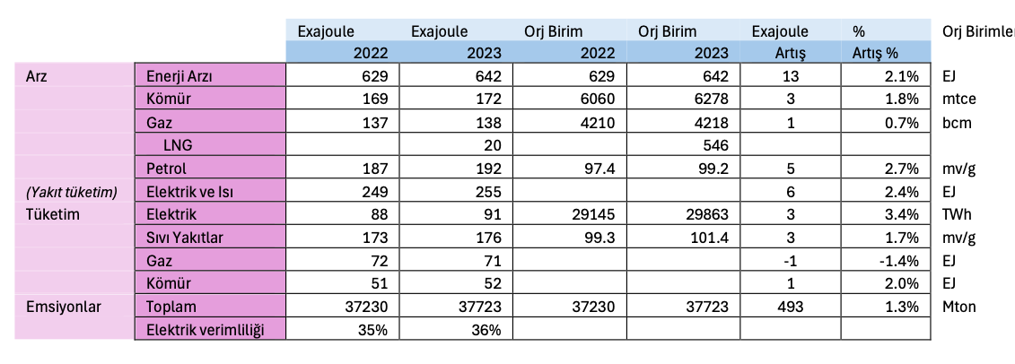
 |  | Exajoule | Exajoule | Orj Birim | Orj Birim | Exajoule | % | Orj Birimler
 |  | 2022 | 2023 | 2022 | 2023 | Artış | Artış %
Arz | Enerji Arzı | 629 | 642 |  |  | 13.00 | 2.1% | EJ
 | Kömür | 169 | 172 | 6060 | 6278 | 3.00 | 1.8% | mtce
 | Gaz | 137 | 138 | 4210 | 4218 | 1.00 | 0.7% | bcm
 | LNG |  | 20 |  | 546
 | Petrol | 187 | 192 | 97.4 | 99.2 | 5.00 | 2.7% | mv/g
 | Elektrik ve Isı | 249 | 255 |  |  | 6.00 | 2.4% | EJ
Tüketim | Elektrik | 88 | 91 | 29145 | 29863 | 3.00 | 3.4% | TWh
 | Sıvı Yakıtlar | 173 | 176 | 99.3 | 101.4 | 3.00 | 1.7% | mv/g
 | Gaz | 72 | 71 |  |  | -1.00 | -1.4% | EJ
 | Kömür | 51 | 52 |  |  | 1.00 | 2.0% | EJ
Emsiyonlar | Toplam | 37230 | 37723 | 37230 | 37723 | 493.00 | 1.3% | Mton
 | Elektrik verimliliği | 35% | 36%

 |  |  | 0.14243478261 |  | 0.12944523471

